summary
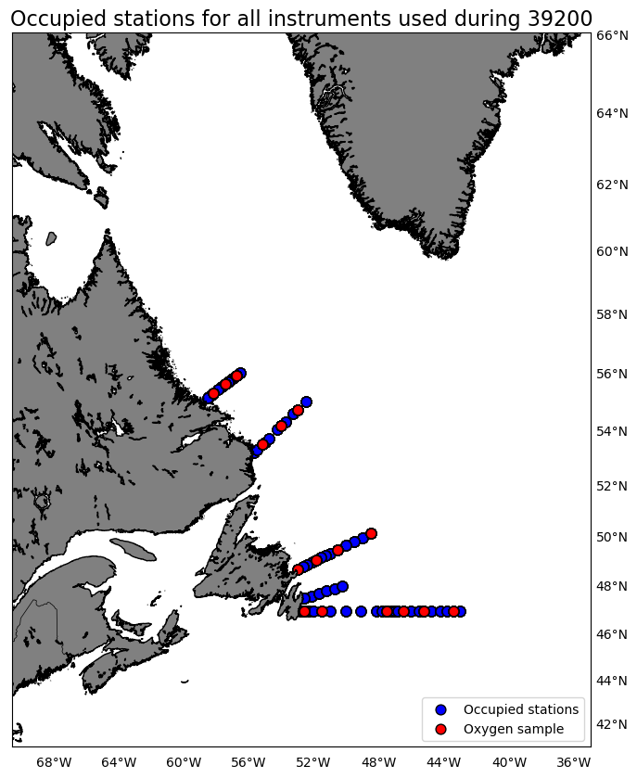
Oxygen Calibration
AZMP Survey Teleost 200
June 27 - July 13, 2019

The following instruments were used:
 | 3313: 708 records as primary and 0 records as secondary
 | 3539: 0 records as primary and 708 records as secondary

The following stations were occupied:
 | BB: 01, 06, 10, 14
 | FC: 03, 06, 14, 20, 24, 33
 | MB: 04, 07, 11
 | SI: 04, 09, 13

The regression data is:
inst | slope | intercept | R2 | OldSOC | NewSOC
3313 | 1.0852795324 | 0.47903006426 | 0.9693923388 | 0.4339 | 0.5016
3539 | 1.1237064631 | 0.28414210575 | 0.97919681004 | 0.4637 | 0.5407

plots
